Document History
Дата создания: 18.11.2024 | Process Map People Ufa |  | 
Дата пересмотра: | Владелец: Утверждено:
Версия: 1.0
История
Версия | Дата | Описание изменений | Автор

1.0 | 2024-11-18 | Создание карты процесса | Konnova Dariya

KPI-tree-PM-overview

Дата создания: 18.11.2024 |  |  | Process Map People Ufa
Дата пересмотра: |  |  | Владелец: Утверждено:
Версия: 1.0 |  |  | Конфиденциально
 |  |  | PM - KPI tree - SOP обзор
Уровень 1 Продукт | Уровень 2 Процесс | Уровень 3 Активность | Уровень 4 Задача | Иникаторы измерения эффективности процесса и продукта |  |  | Стандарты (SOP/OPL...) | Ссылка на документ

 |  |  |  | PI | Владелец PI | KPI

Критичный продукт | Критичный процесс | Критичная активность | Критичная задача | Критичный (-ые) PI (-и), связанные с критичной задачей | Кто ответственен за контроль данного PI? | Критичный KPI, с которым связан критичный PI | Критичный SOP, который регламентирует критичную задачу | Ссылка на документ
Укомплектованный штат персонала | Проведение процесса отбора и найма в соответствии с глобальными и зональными принципами | Проведение качественного собеседования с последующим трудоустройством сотрудника | Провести отбор кандидатов исходя из требований компании | Количество назначенных собеседований | People | Количество вакансий, заполненных в срок (в течение 45 календарных дней с даты разморозки) |  | в разработке
Укомплектованный штат персонала | Проведение процесса отбора и найма в соответствии с глобальными и зональными принципами | Проведение качественного собеседования с последующим трудоустройством сотрудника | Провести собеседования с кандидатами | Количество отказов после первого этапа собеседования (наших и кандидатов) | People | Количество вакансий, заполненных в срок (в течение 45 календарных дней с даты разморозки) |  | в разработке
Укомплектованный штат персонала | Проведение процесса отбора и найма в соответствии с глобальными и зональными принципами | Проведение качественного собеседования с последующим трудоустройством сотрудника | Организовать условия для упрощения процесса трудоустройства | Количество негативной обратной связи по загрузке документов в процессе трудоустройства | People | Количество вакансий, заполненных в срок (в течение 45 календарных дней с даты разморозки) |  | в разработке

Page for visual
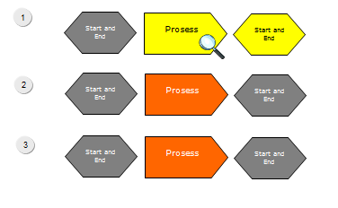
Уровень 3: Критичная Активность
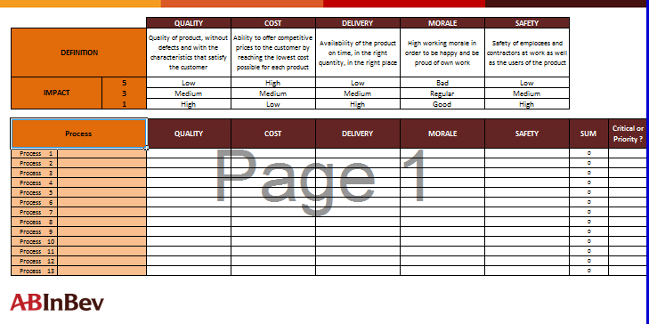
 |  |  |  |  | Level 1 |  | Level 2
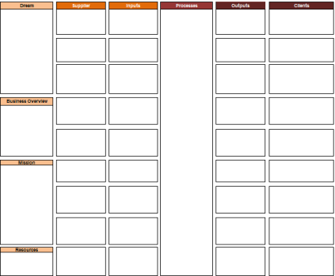

Здесь изобразите рабочую станцию операторов, где оператор выполняет критичную задачу
Здесь вы можете разместить фотографии сотрудников, которые участвуют в выполнении критичной задачи или снимки критичного оборудования

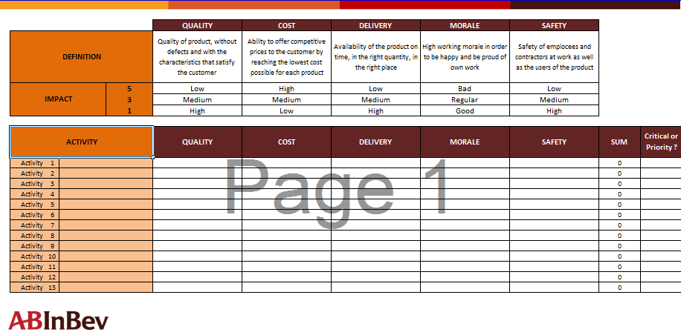
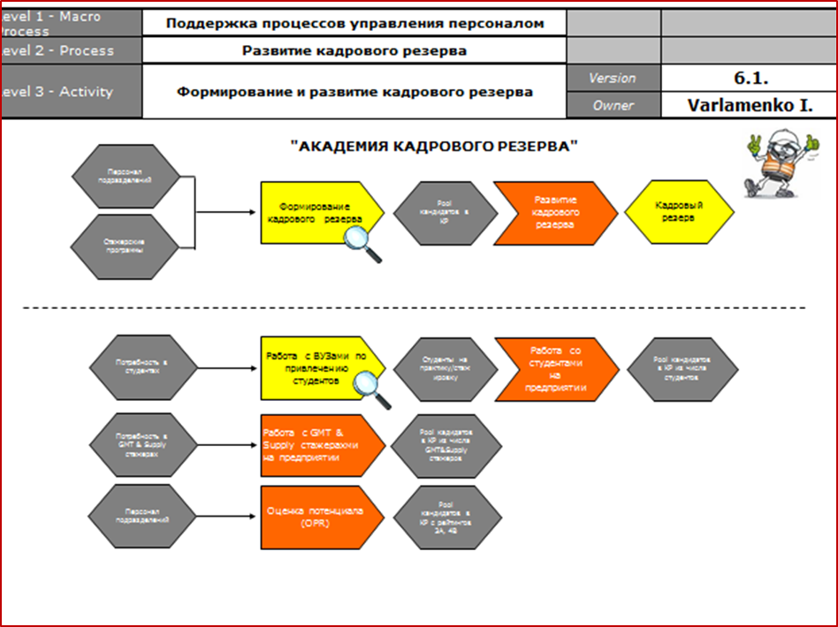
 |  |  |  |  |  |  | Level 3

For PM visualization please, use easy\short format for Level 4.
Example, how it will be look.

Уровень 4: Критичная задача | PIs | KPIs | SOPs \ OPLs | 5WHY, AR triggers

 |  |  |  |  |  |  | Level 4
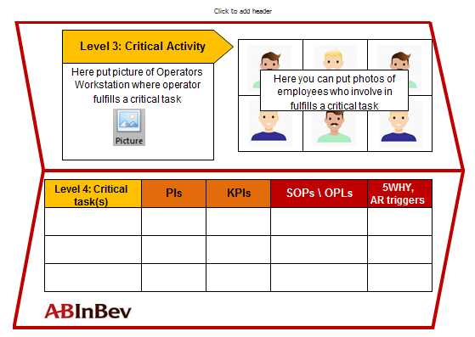

Level 3: Critical Activity
Level 3: Critical Activity

Here put picture of Operators Workstation where operator fulfills a critical task
Here you can put photos of employees who involve in fulfills a critical task or pictures with equipment
Here put picture of Operators Workstation where operator fulfills a critical task
Here you can put photos of employees who involve in fulfills a critical task or pictures with equipment

Level 4: Critical task(s) | PIs | KPIs | SOPs \ OPLs | 5WHY, AR triggers |  | Level 4: Critical task(s) |  | PIs | KPIs | SOPs \ OPLs | 5WHY, AR triggers

L2-Process-Flow
Пример
Уровень 1 - Продукт | Укомплектованный штат персонала | Страница 3 |  | Легенда | Легенда
Уровень 2 - Процесс | Участие в процессе формирования организационной структуры, проведение процесса отбора и найма в соответствии с глобальными и зональными принципами | Версия | Версия: 1.0
 |  | Владелец
Требования законодательства
Поддержка и развитие процесса адаптации
Начало процесса
Начало процесса
1
 |  |  |  |  | Для цветовой маркировки критических процессов / подпроцессов / выходов, используйте ЖЕЛТЫЙ цвет и знак лупы
Рекомендованные размеры:
 |  |  |  | Описывает старт процесса
Потребностибизнеса
 |  |  |  | Ширина - 4,4 cm
Под-процесс
 |  |  |  | Высота - 2,2 cm
Глобальные Политики
Участие в процессе формирование организационной
структуры
Сформированная организационная структура
Укомплектованный штат персонала
Проведение процесса отбора и найма в соотв. с глобальными и зональными принципами
Поддержка процесса обучения и развития персонала
Новичок
Под-процесс
Начало и Конец
2
Эти процессы взяты из Описания бизнеса и покрывает увень Макро-процесса
Формирование и развитие бренда Работодателя
Рекомендованные размеры:
Это вклады поставщиков, взятые из Описания Бизнеса
Это результаты вашего отдела в конце каждого процесса, взятые из Описания Бизнеса
 |  |  |  | Является промежуточным этипом в процессе
 |  |  |  | Ширина - 4,4 cm
 |  |  |  | Высота - 2,2 cm
Региональный рынок труда
Управление кадровым резервом
Начало и Конец процеса
 |  |  |  |  | Для удобства пользованием вы можете создавать гиперссылки между страницами через лупы на критичных моментах Для цветовой маркировки приоритетных процессов / подпроцессов / выходов, используйте ЗЕЛЕНЫЙ цвет заливки
Рекомендованные размеры:
Процесс
 |  |  |  | Описывает входы и выходы процесса
 |  |  |  | Ширина - 4,4 cm
 |  |  |  | Высота - 2,2 cm
Если вам нужно сосредоточиться на приоритетном процессе или продукте (потому что это влияет на наши результаты, и мы должны предсказать некоторую дисперсию, которая может отрицательно повлиять на результаты), вы можете разложить процесс до уровеня задач и обозначить приоритетную задачу. Однако, это рекомендация и она не обязательна к исполнению. Только на ваше усмотрение.
Под-процесс
 |  |  |  | Связь между составляющими процесса
7
8
Начало и Конец

L2-Critical Process
Critical
Priority |  |  | Качество | Стоимость | Доставка | Мораль | Безопасность
Определение |  |  | Качество продукта, без дефектов и с характеристиками, которые удовлетворяют заказчика | Возможность предлагать конкурентоспособные цены клиенту, достигая минимальной стоимости для каждого продукта | Наличие продукта вовремя, в нужном количестве, в нужном месте | Высокая работоспособность, сотрудники счастливы и гордятся собственной работой | Безопасность сотрудников и подрядчиков на работе, а также пользователей продукта
5 |  |  | Низкое | Высокая | Низкая | Низкая | Низкая
3 |  |  | Среднее | Средняя | Средняя | Средняя | Средняя
В случае, если есть высокие оценки (3 или 5), пожалуйста, сопровождайте их дополнительными комментариями (через подстрочный комментарий)
1 |  |  | Высокое | Низкая | Высокая | Высокая | Высокая
Матрица критичности для Уровня 2 должна создаваться только в случае, если есть два или более процесса на критический продукт
Процесс |  |  | Качество | Стоимость | Доставка | Мораль | Безопасность | Сумма | Критично или приоритетно?

Процесс | 1 | Проведение процесса отбора и найма в соответствии с глобальными и зональными принципами | 5 | 3 | 5 | 1 | 1 | 15 | Critical
Процесс | 2 | Участие в процессе формирования организационной структуры | 1 | 1 | 1 | 1 | 1 | 5 | Priority
Процесс | 3 |  |  |  |  |  |  | 0
Процесс | 4 |  |  |  |  |  |  | 0
Процесс | 5 |  |  |  |  |  |  | 0
Процесс | 6 |  |  |  |  |  |  | 0
Процесс | 8 |  |  |  |  |  |  | 0
Процесс | 9 |  |  |  |  |  |  | 0
Процесс | 10 |  |  |  |  |  |  | 0
Процесс | 11 |  |  |  |  |  |  | 0
Процесс | 12 |  |  |  |  |  |  | 0
Процесс | 13 |  |  |  |  |  |  | 0

L3-Activity-Flow
Пример
Уровень 1 - Продукт | Укомплектованный штат персонала | Страница 5 |  | Легенда | Легенда
Уровень 2 - Процесс | Проведение процесса отбора и найма в соответствии с глобальными и зональными принципами
Уровень 3 - Активность |  | Версия | Версия: 1.0
 |  | Владелец | 0
Политики и процедуры в области управления персоналом
Пул кандидатов
Процедура отбора
Поддержка и развитие процесса адаптации
Стартовая активность
Стартовая актовность
1
 |  |  |  |  | Для цветовой маркировки критических процессов / подпроцессов / выходов, используйте ЖЕЛТЫЙ цвет и знак лупы
Рекомендованные размеры:
2
 |  |  |  | Описывает старт процесса
 |  |  |  | Ширина - 4,4 cm
Сформированная организационная структура
Проведение процесса отбора и найма
Пул финальных кандидатов
Под-активность
 |  |  |  | Высота - 2,2 cm
Потребность в сотрудниках
Формирование и развитие бренда Работодателя
Проведение качественных собеседований и упрощение процесса трудоустройства
Укомплектованный штат персонала
Процедура онбординга
Поддержка и развитие процесса адаптации
Под-активность
Начало и Конец
Бюджет
Управление кадровым резервом
Рекомендованные размеры:
Текучесть
Кадровый резерв (внутренний)
Эти действия объясняют каждый критический процесс
Процесс Обучения Развития
 |  |  |  | Является промежуточным этипом в процессе
 |  |  |  | Ширина - 4,4 cm
 |  |  |  | Высота - 2,2 cm
Услуги отдела рекрутмента
Поддержка процесса обучения и развития персонала
Рекрутмент (HR Branding, Приведи друга)
Начало и Конец процесса
Рекомендованные размеры:
 |  |  |  | Описывает входы и выходы процесса
 |  |  |  | Ширина - 4,4 cm
 |  |  |  | Высота - 2,2 cm
Поддержка и развитие процесса адаптации
 |  |  |  | Связь между составляющими процесса

 | Т

L3-Critical Activities
В случае, если есть высокие оценки (3 или 5), пожалуйста, сопровождайте их дополнительными комментариями (через подстрочный комментарий)
Critical
Priority |  |  | Качество | Стоимость | Доставка | Мораль | Безопасность
Определение |  |  | Качество продукта, без дефектов и с характеристиками, которые удовлетворяют заказчика | Возможность предлагать конкурентоспособные цены клиенту, достигая минимальной стоимости для каждого продукта | Наличие продукта вовремя, в нужном количестве, в нужном месте | Высокая работоспособность, сотрудники счастливы и гордятся собственной работой | Безопасность сотрудников и подрядчиков на работе, а также пользователей продукта
5 |  |  | Низкое | Высокая | Низкая | Низкая | Низкая
3 |  |  | Среднее | Средняя | Средняя | Средняя | Средняя
1 |  |  | Высокое | Низкая | Высокая | Высокая | Высокая

Активность |  |  | Качество | Стоимость | Доставка | Мораль | Безопасность | Сумма | Критично или приоритетно?

Активность | 1 | Рекрутмент | 3 | 3 | 5 | 1 | 1 | 13 | Critical
Активность | 2 | Проведение качественных собеседований | 3 | 1 | 1 | 1 | 1 | 7 | Priority
Активность | 3 | Упрощение процесса трудоустройства | 3 | 1 | 5 | 1 | 1 | 11 | Critical
Активность | 5 |  |  |  |  |  |  | 0
Активность | 7 |  |  |  |  |  |  | 0
Активность | 8 |  |  |  |  |  |  | 0
Активность | 9 |  |  |  |  |  |  | 0
Активность | 10 |  |  |  |  |  |  | 0
Активность | 11 |  |  |  |  |  |  | 0
Активность | 12 |  |  |  |  |  |  | 0
Активность | 13 |  |  |  |  |  |  | 0
Активность | 14 |  |  |  |  |  |  | 0

L4-Task-flow
Example
PI:
Начало и Конец
Критичная задача
Уровень 1 - Продукт | Укомплектованный штат персонала | Страница 7 |  | Легенда | Легенда
Уровень 2 - Процесс | Проведение процесса отбора и найма в соответствии с глобальными и зональными принципами | Версия | Версия: 1.0
Уровень 3 - Активность | Проведение качественного собеседования с последующим трудоустройством кандидата | Владелец | 0
Последовательность
процесса, описанная
через задачи
ДА
PI: Процент отказов после первого этапа собеседования (наших и кандидата)
7. Переодевание в СИЗ, передача на экскурсию FLM
6.2 Провести инструктаж по ОТ
11.1 Возврат СИЗ
11.2 Снять замеры на пошив индивидуальных СИЗ
13 Назначить стул/флаг на кандидата, отправить информацию по кандидату рекрутерам
Кандидат может самостоятельно загрузить документы?
14. Контроль заполнения отклика и 2 ссылки
ДА
A
Потребность в cотрудниках
1. Произвести поиск кандидатов на площадках hh.ru, авито
2.Отобрать подходящих кандидатов, назначить собеседования
3. Оформить пропуск на кандидата
4.Встретить кандидата на проходной
НЕТ
PI: Количество приглашенных на собеседование кандидатов
5. Провести собеседование по вопросам из чек-листа, рассказать о компании
Кандидат заинтересован в вакансии?
6.1 Проводить кандидата до проходной, собрать ос
10.12 Внести кандидата в кадровый резерв
10.1 FLM возвращает СИЗ и провожает кандидата до проходной
8. FLM проводит экскурсию
9. По результатам экскурсии кандидат согласован?
Не соответствует культуре Компании
По уровню развития компетенций (на данный момент)
НЕТ
12. Проводить кандидата до проходной
ДА
11.3. Распечатать и заполнить с кандидатом согласие на обработку ПД
11.4 Отсканировать документы, объяснить процесс приема
14.1 Помочь кандидату с заполнением ссылок и загрузкой документов
KPI: Количество трудоустроенных кандидатов
Укомплектованный штат персонала
НЕТ
15. Передача данных в медпункт для направления на медосмотр
16. Передача данных в административный отдел для заказа СИЗ
17. Контроль прохождения модосмотра
Медосмотр пройден, результаты получены?
НЕТ
ДА
17. Загрузка документов на трудоустройство
PI: Кол-во негативной обратной связи по загрузке документов в процессе трудоустройства
KPI:
- EVP
- TTP
- Выполнение плана действий на закрытие пробелов в плане преемственности
Local Talent Pool
Руководите-ль смены
HRG
HRG
HRG
HRG
HRG
HRG
HRG
HRG
HRG
 |  |  |  |  | Если вы обновили что-то (файлы, задачи) в процессе, отметьте это, что с помощью данного знака
HRG
Менеджер подразде-ления
HRG
HRG
R
R
R
R
R
R
R
Менеджер подразделения
R
R
R
Менеджер по персоналу
A
R
R
Менеджер по персоналу
A
R
Менеджер по персоналу
A
Менеджер подразделения
R
HRG
R
Менеджер по персоналу
R
А
Менеджер по персоналу
R
А
Менеджер по персоналу
HRG
R
А
Менеджер по персоналу
HRG
R
Участники
процесса
Менеджер по персоналу
A
A
Менеджер по персоналу
Руководите-ль смены
A
HRG
R
A
HRG
Менеджер по персоналу
A
R
Менеджер подразделения
R
Менеджер подразделения
R
А
R
Менеджер подразделения
Менеджер подразделения
R
Head of the medical center
Менеджер подразделения
R
Менеджер подразделения
R
Excel
Excel
Excel
Internet Explprer
Excel
Word
hh.ru
Менеджер по персоналу
Excel
R
A
E-mail
Сопутствующие
системы
Outlook
hh.ru
Авито
Outlook
Авито
Word
Outlook
Сопровождающие
документы на входе
Поступившие заявки от подразделений
Политика по подбору персонала
Чек-лист для проведения собеседования
Резюме кандидатов
Объявление на площадках hh.ru, авито с актуальными вакансиями
Инструкция по предоставлению ОС по итогам собеседования
Политика по подбору персонала
Согласие на обработку ПД
Согласование кандидата
Направление на медосмотр
Согласие на обработку ПД
Документы кандидата для трудоустройства
 |  |  |  |  | Если вы создадите уровень 5 - «Карта шагов», отметьте задачу, которую будете декомпазироват, этим знаком. Для создания Уровня 5 вы можете использовать те же символы, что и в Уровне 4
Сопровождающие
документы на выходе
Консолидированный файл с заявками от подразделений
Консолидированный файл с отобранными резюме кандидатов
Консолидированный файл с кандидатами, вошедшими в кадровый резерв
Консолидированный файл с согласованными кандидатами
Local Talent Pool (реестр)
Заключение по результатам медосмотра кандидата
Трудовой договор с новым сотрудником

 |  |  |  | Процесс имеет несколько путей развития, которые могут быть параллельными | Используйте нумерацию уровней 5, если вы создаете несколько уровней шагов на одной странице

L4-Critical_Tasks
В случае, если есть высокие оценки (3 или 5), пожалуйста, сопровождайте их дополнительными комментариями (через подстрочный комментарий)
Critical
Priority |  |  | Качество | Стоимость | Доставка | Мораль | Безопасность
Определение |  |  | Качество продукта, без дефектов и с характеристиками, которые удовлетворяют заказчика | Возможность предлагать конкурентоспособные цены клиенту, достигая минимальной стоимости для каждого продукта | Наличие продукта вовремя, в нужном количестве, в нужном месте | Высокая работоспособность, сотрудники счастливы и гордятся собственной работой | Безопасность сотрудников и подрядчиков на работе, а также пользователей продукта
5 |  |  | Низкое | Высокая | Низкая | Низкая | Низкая
3 |  |  | Среднее | Средняя | Средняя | Средняя | Средняя
1 |  |  | Высокое | Низкая | Высокая | Высокая | Высокая

Задача |  |  | Качество | Стоимость | Доставка | Мораль | Безопасность | Сумма | Критично или приоритетно?

Задача | 1 | Произвести поиск кандидатов на площадках авито, hh.ru | 1 | 1 | 1 | 1 | 1 | 5
Задача | 2 | Отобрать подходящих кандидатов, назначить собеседования | 3 | 3 | 5 | 1 | 1 | 13 | Critical
Задача | 3 | Оформить пропуск на кандидата | 1 | 1 | 1 | 1 | 1 | 5
Задача | 4 | Встретить кандидата на проходной | 1 | 1 | 1 | 1 | 1 | 5
Задача | 5 | Провести собеседование по вопросам из чек-листа, рассказать о компании | 3 | 1 | 1 | 1 | 1 | 7 | Priority
Задача | 6 | Провести инструктаж по ОТ | 1 | 1 | 1 | 1 | 1 | 5
Задача | 7 | Переодеть кандидата в СИЗ, передать на экскурсию FLM | 1 | 1 | 1 | 1 | 1 | 5
Задача | 8 | FLM проводит экскурсию | 1 | 1 | 1 | 1 | 1 | 5
Задача | 9 | Взять ОС по итогам экскурсии | 1 | 1 | 1 | 1 | 1 | 5
Задача | 10 | Проводить кандидата, внести в кадровый резерв | 1 | 1 | 1 | 1 | 1 | 5
Задача | 11 | Снять замеры на пошив индивидуальных СИЗ | 1 | 1 | 1 | 1 | 1 | 5
Задача | 12 | Распечатать и заполнить с кандидатом согласие на обработку ПД | 1 | 1 | 1 | 1 | 1 | 5
Задача | 13 | Отсканировать документы, объяснить процесс приема | 1 | 1 | 1 | 1 | 1 | 5
Задача | 14 | Назначить стул/флаг на кандидата, отправить информацию рекрутерам | 1 | 1 | 1 | 1 | 1 | 5
Задача | 15 | Контроль заполнения отклика, 1 ссылки | 1 | 1 | 3 | 1 | 1 | 7 | Priority
Задача | 16 | Помочь кандидату с загрузкой документов | 3 | 1 | 5 | 1 | 1 | 11 | Critical
Задача | 17 | Передать данные в медпункт для направления на медосмотр | 1 | 1 | 1 | 1 | 1 | 5
Задача | 18 | Передать данные в административный отдел для заказа СИЗ | 1 | 1 | 1 | 1 | 1 | 5
Задача | 19 | Контроль прохождения медосмотра | 1 | 1 | 1 | 1 | 1 | 5
Задача | 20 | Загрузка документов на трудоустройство после получения результатов медкомиссии | 1 | 1 | 1 | 1 | 1 | 5

Шаг |  |  | Качество | Стоимость | Доставка | Мораль | Безопасность | Сумма | Критично или приоритетно?

Шаг | 1 |  |  |  |  |  |  | 0
Шаг | 2 |  |  |  |  |  |  | 0
Шаг | 3 |  |  |  |  |  |  | 0
Шаг | 4 |  |  |  |  |  |  | 0
Шаг | 5 |  |  |  |  |  |  | 0
Шаг | 6 |  |  |  |  |  |  | 0
Шаг | 7 |  |  |  |  |  |  | 0
Шаг | 8 |  |  |  |  |  |  | 0
Шаг | 9 |  |  |  |  |  |  | 0
Шаг | 10 |  |  |  |  |  |  | 0

